상품제안서
스위스밀리터리 충전식 무선 전동드릴 일반형 12V | 상품코드: S37547

 |  |  |  |  |  |  | 02-713-8555 | www.synergygift.co.kr
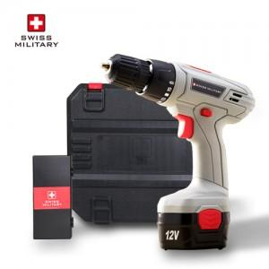

【상세/제작정보】 | <p>1) 16단계로 토크가 조절 가능</p><p>2) 다양한 용도에 맞게 토크를 변경하여 사용가능</p><p>3) 정방향 및 역방향 동작이 가능</p><p>4) 옆면에 에어홀이 있어 장시간 사용에도 제품에 무리가 적음</p><p>5) 가정용에서 많이 사용하는 충전식 코드레스 드릴​</p>

【인쇄/포장옵션】 | 레이저, DTF컬러전사지 / 포장지포장

【공급단가】 | 수량 | 10~ | 50~ | 100~ | 300~ | 500~
*VAT별도 | 단가 | 42,950원 | 41,360원 | 39,770원 | 38,180원 | 37,220원

【상품 URL】 | https://www.synergygift.co.kr:443/src/goods_detail.php?gdno=37547

